行政事業レビューシート
 |  |  |  |  |  |  |  |  |  |  |  |  |  |  | 事業番号 |  |  |  | 2021 |  |  |  | - | 環境 |  |  | - | 20 |  | - | 0127
令和3年度行政事業レビューシート |  |  |  |  |  |  |  |  |  |  |  |  |  |  |  |  |  |  |  |  |  |  | （ | 環境省 |  |  |  |  |  |  |  |  |  | ）
事業名 |  |  |  | オリンピック・パラリンピック暑熱環境測定事業 |  |  |  |  |  |  |  |  |  |  |  | 担当部局庁 |  |  |  | 水・大気環境局 |  |  |  |  |  |  |  |  | 作成責任者
事業開始年度 |  |  |  | 平成29年度 |  |  |  |  | 事業終了 （予定）年度 |  |  |  | 令和3年度 |  |  | 担当課室 |  |  |  | 大気生活環境室 |  |  |  |  |  |  |  |  | 大気生活環境室長 長坂 雄一
会計区分 |  |  |  | 一般会計
根拠法令 （具体的な 条項も記載） |  |  |  | - |  |  |  |  |  |  |  |  |  |  |  | 関係する 計画、通知等 |  |  |  | ・気候変動適応計画（平成30年11月閣議決定） ・ヒートアイランド対策大綱（ヒートアイランド対策関係省庁連絡会議決定） ・東京2020に向けたアスリート、観客等の暑さ対策に係る中間とりまとめ（東京2020に向けたアスリート・観客の暑さ対策に係る関係府省庁等連絡会議） ・熱中症対策行動計画(令和３年熱中症対策推進会議決定)
主要政策・施策 |  |  |  | 地球温暖化対策、2020年東京オリパラ |  |  |  |  |  |  |  |  |  |  |  | 主要経費 |  |  |  | その他の事項経費
事業の目的 （目指す姿を簡潔に。3行程度以内） |  |  |  | ・2020年東京オリンピック・パラリンピック競技大会期間は一年でも特に暑い時期（7/24-9/6）。 ・大会会期中は日本の夏に不慣れな外国人を含む多数の観客が来訪。大会会場への移動、入場待機、観戦時などに多数が屋外で長時間を過ごすこととなり、熱中症対策が必須。 ・そのため、特に人の集まる主要競技会場周辺等における熱中症へのかかりやすさを示す「暑さ指数（WBGT）」を把握し、適切な予防的対策に資する
事業概要 （5行程度以内。別添可） |  |  |  | オリパラ大会の会場関連施設整備等の検討のための基礎情報として関係各機関において暑熱環境測定結果を活用する。 熱中症対策として、特にリスクの高い場所での暑さ指数を把握し、大会開催期間の熱中症予防情報の発信（外国人向け含む）及び会場内への熱中症の注意喚起において暑熱環境測定結果を活用する。
実施方法 |  |  |  | 委託・請負
予算額・ 執行額 （単位:百万円） |  |  |  |  |  |  |  |  |  |  | 平成30年度 |  |  | 令和元年度 |  |  |  |  | 令和2年度 |  |  |  |  |  | 令和3年度 |  |  |  |  | 令和4年度要求
 |  |  |  | 予算の状況 |  | 当初予算 |  |  |  |  | 30 |  |  | 37 |  |  |  |  | 39 |  |  |  |  |  | 39 |  |  |  |  | -
 |  |  |  |  |  | 補正予算 |  |  |  |  | - |  |  | - |  |  |  |  | - |  |  |  |  |  | -
 |  |  |  |  |  | 前年度から繰越し |  |  |  |  | - |  |  | - |  |  |  |  | - |  |  |  |  |  | - |  |  |  |  | -
 |  |  |  |  |  | 翌年度へ繰越し |  |  |  |  | - |  |  | - |  |  |  |  | - |  |  |  |  |  | -
 |  |  |  |  |  | 予備費等 |  |  |  |  | - |  |  | - |  |  |  |  | - |  |  |  |  |  | -
 |  |  |  |  |  | 計 |  |  |  |  | 30 |  |  | 37 |  |  |  |  | 39 |  |  |  |  |  | 39 |  |  |  |  | 0
 |  |  |  | 執行額 |  |  |  |  |  |  | 30 |  |  | 38 |  |  |  |  | 38
 |  |  |  | 執行率（％） |  |  |  |  |  |  | 100% |  |  | 103% |  |  |  |  | 97%
 |  |  |  | 当初予算＋補正予算に対する執行額の割合（％） |  |  |  |  |  |  | 100% |  |  | 103% |  |  |  |  | 97%
令和3・4年度 予算内訳 （単位：百万円） |  |  |  | 歳出予算目 |  |  |  |  |  |  | 令和3年度当初予算 |  |  | 令和4年度要求 |  |  |  |  | 主な増減理由
 |  |  |  | 環境保全調査費 |  |  |  |  |  |  | 39 |  |  | -

 |  |  |  | 計 |  |  |  |  |  |  | 39 |  |  | -
成果目標及び 成果実績 （アウトカム） |  |  |  | 定量的な成果目標 |  |  |  |  |  |  | 成果指標 |  |  |  |  |  | 単位 |  |  | 平成30年度 |  |  | 令和元年度 |  |  | 令和2年度 |  |  | 中間目標 |  |  | 目標最終年度
 |  |  |  |  |  |  |  |  |  |  |  |  |  |  |  |  |  |  |  |  |  |  |  |  |  |  |  |  | 2 |  | 年度 | 3 | 年度
 |  |  |  | 熱中症予防情報を提供することが可能な競技会場数 |  |  |  |  |  |  | 全競技会場に占める熱中症予防情報を提供することが可能な競技会場の数 |  |  |  |  | 成果実績 | 地区 |  |  | 36 |  |  | 38 |  |  | 35 |  |  | - |  |  | -
 |  |  |  |  |  |  |  |  |  |  |  |  |  |  |  | 目標値 | 地区 |  |  | 43 |  |  | 43 |  |  | 43 |  |  | 43 |  |  | 43
 |  |  |  |  |  |  |  |  |  |  |  |  |  |  |  | 達成度 | ％ |  |  | 84 |  |  | 88 |  |  | 81 |  |  | - |  |  | -
根拠として用いた 統計・データ名 （出典） |  |  |  | 熱中症予防情報提供実績

横断的な施策に係る成果目標 及び成果実績 （アウトカム） |  |  |  |  | 定量的な成果目標 |  |  |  |  |  | 成果指標 |  |  | 分類 |  |  | 単位 |  |  | 平成30年度 |  |  | 令和元年度 |  |  | 令和2年度 |  |  | 中間目標 |  |  | 目標最終年度
 |  |  |  |  |  |  |  |  |  |  |  |  |  |  |  |  |  |  |  |  |  |  |  |  |  |  |  |  | - |  | 年度 | - | 年度
 |  |  |  | 目標・指標 | 本事業は、地球温暖化対策関係予算において［D.基盤的施策など］に分類されており、我が国の温室効果ガスの排出削減等の効果を持たないものであるため、地球温暖化対策に係る横断的指標は設定できない |  |  |  |  |  | - |  |  |  |  | 成果実績 | 円/t-CO2 |  |  | - |  |  | - |  |  |  |  |  | - |  |  | -
 |  |  |  |  |  |  |  |  |  |  |  |  |  |  |  | 目標値 | 円/t-CO2 |  |  | - |  |  | - |  |  |  |  |  | - |  |  | -
 |  |  |  |  |  |  |  |  |  |  |  |  |  |  |  | 達成度 | ％ |  |  | - |  |  | - |  |  |  |  |  | - |  |  | -
地球温暖化対策関係 |  |  |  | 算出方法 | - |  |  |  |  |  | - |  |  | うち、 直接効果 |  | 成果実績 | 円/t-CO2 |  |  | - |  |  | - |  |  |  |  |  | - |  |  | -
 |  |  |  |  |  |  |  |  |  |  |  |  |  |  |  | 目標値 | 円/t-CO2 |  |  | - |  |  | - |  |  |  |  |  | - |  |  | -
 |  |  |  |  |  |  |  |  |  |  |  |  |  |  |  | 達成度 | ％ |  |  | - |  |  | - |  |  |  |  |  | - |  |  | -
活動指標及び 活動実績 （アウトプット） |  |  |  | 活動指標 |  |  |  |  |  |  |  |  |  |  |  |  | 単位 |  |  | 平成30年度 |  |  | 令和元年度 |  |  | 令和2年度 |  |  | 3年度 活動見込 |  |  | 4年度 活動見込
 |  |  |  | 調査を行う主要競技会場周辺等の件数 |  |  |  |  |  |  |  |  |  |  |  | 活動実績 | 地区 |  |  | 14 |  |  | 17 |  |  | 17 |  |  | 17 |  |  | 0
 |  |  |  |  |  |  |  |  |  |  |  |  |  |  |  | 当初見込み | 地区 |  |  | 14 |  |  | 17 |  |  | 17 |  |  | 17 |  |  | 0
単位当たり コスト |  |  |  | 算出根拠 |  |  |  |  |  |  |  |  |  |  |  |  | 単位 |  |  | 平成30年度 |  |  | 令和元年度 |  |  | 令和2年度 |  |  | 3年度活動見込
 |  |  |  | オリンピック・パラリンピック暑熱環境測定事業に係る執行額／調査を行う主要競技会場周辺等の地区数 |  |  |  |  |  |  |  |  |  |  |  | 単位当たり コスト | 円 |  |  | 1,952,342 |  |  | 1,796,844 |  |  | 1,722,907 |  |  | 2,083,756
 |  |  |  |  |  |  |  |  |  |  |  |  |  |  |  | 計算式 | 円 /地区 |  |  | 27,332,783/14 |  |  | 30,546,341/17 |  |  | 29,289,411/17 |  |  | 35,423,845/17
政策評価、新経済・財政再生計画との関係 | 政策評価 | 政策 |  | -
 |  | 施策 |  | ３ 大気・水・土壌環境等の保全
 |  | 測定指標 |  | 定量的指標 |  |  |  |  |  |  |  |  |  |  |  |  | 単位 |  |  | 平成30年度 |  |  | 令和元年度 |  |  | 令和2年度 |  |  | 中間目標 |  |  | 目標年度
 |  |  |  |  |  |  |  |  |  |  |  |  |  |  |  |  |  |  |  |  |  |  |  |  |  |  |  |  | - |  | 年度 | - | 年度
 |  |  |  | - |  |  |  |  |  |  |  |  |  |  |  | 実績値 | - |  |  | - |  |  | - |  |  |  |  |  | - |  |  | -
 |  |  |  |  |  |  |  |  |  |  |  |  |  |  |  | 目標値 | － |  |  | - |  |  | - |  |  |  |  |  | - |  |  | -
 |  |  |  | 定性的指標 |  |  |  |  |  |  |  | 目標 |  |  |  |  | 目標年度 |  |  | 施策の進捗状況（目標）

 |  |  |  | 2020年東京オリンピック・パラリンピック競技大会の主要競技会場周辺等の調査を行う。 |  |  |  |  |  |  |  | 2020年東京オリンピック・パラリンピック競技大会主要競技会場周辺等の暑さ指数を発信する。 |  |  |  |  | 令和３ 年度 |  |  | 主要競技会場周辺等の調査を実施し、当該地域での暑さ指数の推計手法を確立する。

 |  |  |  |  |  |  |  |  |  |  |  |  |  |  |  |  |  |  |  | 施策の進捗状況（実績）
 |  |  |  |  |  |  |  |  |  |  |  |  |  |  |  |  |  |  |  | 令和2年度は17地区での測定を実施した。

 |  | 本事業の成果と上位施策・測定指標との関係
 |  | 気候変動の影響への適応計画に暑熱による人の健康への影響等を軽減する適応策の推進が盛り込まれたため、2020年東京オリンピックパラリンピック競技大会開催期間に、特に熱中症のリスクの高い場所で熱中症予防情報の発信し、適応策の推進に寄与する。

 | 新経済・財政再生計画改革工程表 2020 | 取組事項 |  | 分野： |  |  | -
 |  | KPI (第一階層） |  | ＫＰＩ （第一階層） |  |  |  |  |  |  |  |  |  |  |  |  | 単位 |  |  | 計画開始時 |  |  | 2年度 |  |  | 3年度 |  |  | 中間目標 |  |  | 目標最終年度
 |  |  |  |  |  |  |  |  |  |  |  |  |  |  |  |  |  |  |  | - | 年度 |  |  |  |  |  |  |  | - |  | 年度 | - | 年度
 |  |  |  | - |  |  |  |  |  |  |  |  |  |  |  | 成果実績 | - |  |  | - |  |  | - |  |  |  |  |  | - |  |  | -
 |  |  |  |  |  |  |  |  |  |  |  |  |  |  |  | 目標値 | - |  |  | - |  |  | - |  |  |  |  |  | - |  |  | -
 |  |  |  |  |  |  |  |  |  |  |  |  |  |  |  | 達成度 | ％ |  |  | - |  |  | - |  |  |  |  |  | - |  |  | -
事業所管部局による点検・改善
 | 項 目 |  |  |  |  |  |  |  |  |  |  |  |  |  |  |  |  |  | 評 価 |  | 評価に関する説明
国費投入の必要性 | 事業の目的は国民や社会のニーズを的確に反映しているか。 |  |  |  |  |  |  |  |  |  |  |  |  |  |  |  |  |  | ○ |  | 近年の酷暑を一因とする暑熱環境の悪化の影響削減が喫緊の課題である。
 | 地方自治体、民間等に委ねることができない事業なのか。 |  |  |  |  |  |  |  |  |  |  |  |  |  |  |  |  |  | ○ |  | 国全体の課題であるため、政府が取り組むべき事業である。
 | 政策目的の達成手段として必要かつ適切な事業か。政策体系の中で優先度の高い事業か。 |  |  |  |  |  |  |  |  |  |  |  |  |  |  |  |  |  | ○ |  | 酷暑のなかで、屋外で過ごすスタッフ・観客等の熱中症の予防的対策は必要急務である。
事業の効率性 | 競争性が確保されているなど支出先の選定は妥当か。 |  |  |  |  |  |  |  |  |  |  |  |  |  |  |  |  |  | ○ |  | 平成29年度の随意契約（企画競争）では２者の応募があり競争性は確保された。平成29年度の履行状況から、平成30年度、令和元年度、令和２年度も同様の業者と引き続き随意契約を行った。
 |  | 一般競争契約、指名競争契約又は随意契約（企画競争）による支出のうち、一者応札又は一者応募となったものはないか。 |  |  |  |  |  |  |  |  |  |  |  |  |  |  |  |  | 無
 |  | 競争性のない随意契約となったものはないか。 |  |  |  |  |  |  |  |  |  |  |  |  |  |  |  |  | 有
 | 受益者との負担関係は妥当であるか。 |  |  |  |  |  |  |  |  |  |  |  |  |  |  |  |  |  | ‐ |  | -
 | 単位当たりコスト等の水準は妥当か。 |  |  |  |  |  |  |  |  |  |  |  |  |  |  |  |  |  | ○ |  | 前年度の単位当たりのコストと比較しても、同等程度に抑えられており、妥当である。
 | 資金の流れの中間段階での支出は合理的なものとなっているか。 |  |  |  |  |  |  |  |  |  |  |  |  |  |  |  |  |  | ‐ |  | -
 | 費目・使途が事業目的に即し真に必要なものに限定されているか。 |  |  |  |  |  |  |  |  |  |  |  |  |  |  |  |  |  | ○ |  | 費目・使途は測定のための費用、測定データの解析関係の費用となっており、必要なものに限定されている。
 | 不用率が大きい場合、その理由は妥当か。（理由を右に記載） |  |  |  |  |  |  |  |  |  |  |  |  |  |  |  |  |  | ‐ |  | -
 | 繰越額が大きい場合、その理由は妥当か。（理由を右に記載） |  |  |  |  |  |  |  |  |  |  |  |  |  |  |  |  |  | ‐ |  | -
 | その他コスト削減や効率化に向けた工夫は行われているか。 |  |  |  |  |  |  |  |  |  |  |  |  |  |  |  |  |  | ○ |  | 42会場の中で複数の競技会場が隣接しているといった状況や近隣のアメダス観測地点からの距離等を勘案し、優先順位をつけ、測定地区を選定している。
事業の有効性 | 成果実績は成果目標に見合ったものとなっているか。 |  |  |  |  |  |  |  |  |  |  |  |  |  |  |  |  |  | ○ |  | 関係者等へ測定結果を共有するなど、見込みにあったものとなっている。
 | 事業実施に当たって他の手段・方法等が考えられる場合、それと比較してより効果的あるいは低コストで実施できているか。 |  |  |  |  |  |  |  |  |  |  |  |  |  |  |  |  |  | ○ |  | 近隣のアメダス観測地点からの距離等を勘案し、優先順位をつけ、測定地区を選定しているため、低コストで実施できている。
 | 活動実績は見込みに見合ったものであるか。 |  |  |  |  |  |  |  |  |  |  |  |  |  |  |  |  |  | ○ |  | 当初の見込み通り実施している。
 | 整備された施設や成果物は十分に活用されているか。 |  |  |  |  |  |  |  |  |  |  |  |  |  |  |  |  |  | ○ |  | 測定結果はオリパラ組織委員会等の暑さ対策の検討材料として活用されている。
関連事業 | 関連する事業がある場合、他部局・他府省等と適切な役割分担を行っているか。（役割分担の具体的な内容を各事業の右に記載）
 | 所管府省名 |  |  | 事業番号 |  |  |  |  |  | 事業名

点検・改善結果 | 点検結果 |  |  | 当該業務により大会会場における暑熱環境測定手法の確立及び提供体制について構築ができた。 平成29年度の随意契約（企画競争）では２者の応募があり競争性は確保され、当業務請負業者は大会会場の状況に精通しており、加えて、分析、推計手法を開発した業者であることから、現地での暑熱環境に関するデータの収集、分析、推計手法を活用でき、これまでと同様の手法で大会開催期間中の情報提供に対応することが可能な唯一の業者であるため、引き続き本業務の契約相手方として選定した。 今後は得られたデータを活用し、広く熱中症予防情報を発信する方法を検討する必要がある。
 | 改善の 方向性 |  |  | 引き続き測定を行う。 熱中症予防情報の提供に関しては、現在環境省が設置している「環境省熱中症予防情報サイト」の活用が考えられ、熱中症予防情報サイトにおいて特設サイトを設置し、熱中症予防としての効果を出すため、主要競技会場周辺等での暑さ指数(WBGT)の予測値の算出、提供等を行う。
外部有識者の所見
2020年東京オリンピックが2021年7月23日～8月8日まで開催されたが、期間中、本事業の暑熱環境測定結果が有効に活用され、選手はじめ競技運営関係者等に対する熱中症の注意喚起が図られたものと評価できる。今後は、今回得られた成果を活用し、広く熱中症予防情報を発信する方法を検討・確立されることを期待する。
行政事業レビュー推進チームの所見
終了予定 |  |  | 予定通り終了とする。 外部有識者の所見の通り、今回得られた成果を活用し、広く熱中症予防情報を発信する方法を検討・確立し類似の事業に活用すること。
所見を踏まえた改善点/概算要求における反映状況
予定通り終了 |  |  | 予定通り終了とする。 外部有識者の所見の通り、今回得られた成果を活用し、広く熱中症予防情報を発信する方法を検討・確立し類似の事業に活用していく。
備考

関連する過去のレビューシートの事業番号
平成22年度 |  | -
平成23年度 |  | -
平成24年度 |  | -
平成25年度 |  | -
平成26年度 |  | -
平成27年度 |  | -
平成28年度 |  | -
平成29年度 |  | 新29-0017
平成30年度 |  | 0126
令和元年度 |  | 環境省 |  |  | - |  |  | 0120
令和2年度 |  | 環境省 |  |  | - |  |  | 0123
資金の流れ （資金の受け取り先が何を行っているかについて補足する） （単位：百万円） |  |  |  | ※令和2年度実績を記入。執行実績がない新規事業、新規要求事業については現時点で予定やイメージを記入。
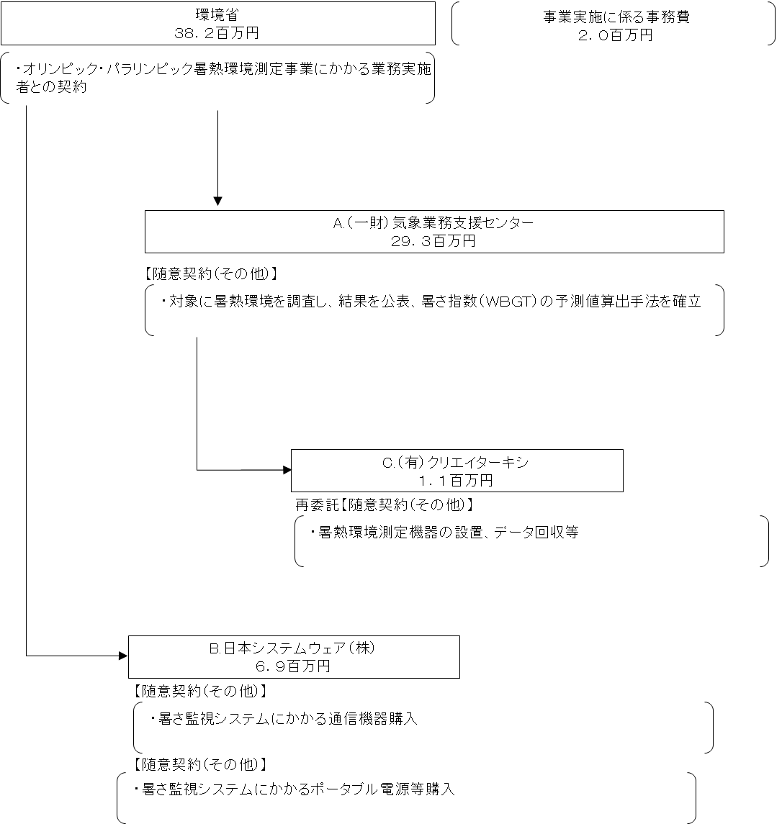

費目・使途 （「資金の流れ」においてブロックごとに最大の金額が支出されている者について記載する。費目と使途の双方で実情が分かるように記載） |  |  |  | A..（一財）気象業務支援センター |  |  |  |  |  |  |  |  |  |  |  |  |  | B.日本システムウェア（株）
 |  |  |  | 費 目 |  |  |  | 使 途 |  |  |  |  |  |  |  | 金 額 (百万円） |  | 費 目 |  |  |  | 使 途 |  |  |  |  |  |  |  |  |  | 金 額 (百万円）
 |  |  |  | 人件費 |  |  |  | 調査、資料作成等 |  |  |  |  |  |  |  | 10.9 |  | 消耗品費 |  |  |  | 通信機器購入費 |  |  |  |  |  |  |  |  |  | 4
 |  |  |  | 借料及び損料 |  |  |  | 標準型機器レンタル料、携帯型機器損料等 |  |  |  |  |  |  |  | 7.5 |  | 消耗品費 |  |  |  | ポータブル電源等購入費 |  |  |  |  |  |  |  |  |  | 3
 |  |  |  | 外注費 |  |  |  | 機器設置工事費 |  |  |  |  |  |  |  | 1.1
 |  |  |  | 旅費 |  |  |  | 機器設置・保守等交通費、日当 |  |  |  |  |  |  |  | 1.6
 |  |  |  | 通信運搬費 |  |  |  | データ収集、送信通信費 |  |  |  |  |  |  |  | 1.7
 |  |  |  | 消耗品費 |  |  |  | 観測機器設置用部材 |  |  |  |  |  |  |  | 0.4
 |  |  |  | 会議費 |  |  |  | 委員謝金 |  |  |  |  |  |  |  | 0.1
 |  |  |  | その他 |  |  |  | 雑費、一般管理費、消費税等 |  |  |  |  |  |  |  | 6.0

 |  |  |  | 計 |  |  |  |  |  |  |  |  |  |  |  | 29 |  | 計 |  |  |  |  |  |  |  |  |  |  |  |  |  | 7
 |  |  |  | C.（有）クリエイターキシ |  |  |  |  |  |  |  |  |  |  |  |  |  | D.
 |  |  |  | 費 目 |  |  |  | 使 途 |  |  |  |  |  |  |  | 金 額 (百万円） |  | 費 目 |  |  |  | 使 途 |  |  |  |  |  |  |  |  |  | 金 額 (百万円）
 |  |  |  | 人件費 |  |  |  | 機器設置調整等 |  |  |  |  |  |  |  | 0
 |  |  |  | 旅費 |  |  |  | 交通費、日当 |  |  |  |  |  |  |  | 1
 |  |  |  | その他 |  |  |  | 雑費、一般管理費、消費税等 |  |  |  |  |  |  |  | 0
...

